Sheet1
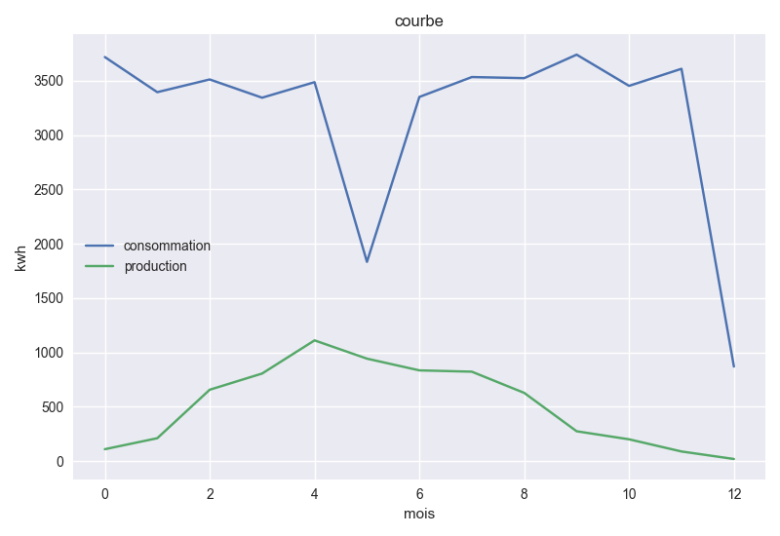
 | consommation | production | batterie | localisation
0 | 3717 | 110 | 86 | Amsterdam, Netherlands
1 | 3394 | 211
2 | 3511 | 657
3 | 3343 | 806
4 | 3486 | 1111
5 | 1833 | 943
6 | 3350 | 835
7 | 3533 | 823
8 | 3523 | 628
9 | 3739 | 275
10 | 3452 | 201
11 | 3609 | 89
12 | 870 | 20

